상품제안서
모던형 에코백 | 상품코드: F15266

 |  |  |  |  |  |  | 02-412-0044 | www.easy1.co.kr
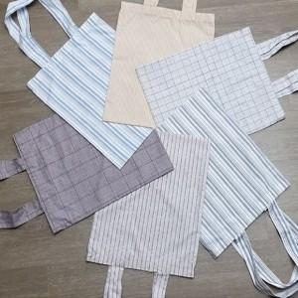

【상세/제작정보】

【인쇄/포장옵션】 | 실크 / OPP(비닐)

【공급단가】 | 수량 | 100~ | 300~ | 500~ | 1,000~ | 2,000~
*VAT별도 | 소 | 2,490원 | 2,400원 | 2,310원 | 2,220원 | 2,160원
 | 중 | 2,560원 | 2,470원 | 2,370원 | 2,280원 | 2,220원
 | 대 | 2,700원 | 2,600원 | 2,500원 | 2,400원 | 2,340원

【상품 URL】 | https://easy1.co.kr:443/src/goods_detail.php?gdno=15266

